将来の財政負担額比率
 | 37. 将来の財政負担額比率

 | 時点 2018(H30)年度（毎年） |  |  |  |  |  |  | 平 均 値 |  |  |  | 72.3
 | 単位 ％ |  |  |  |  |  |  | 標準偏差 |  |  |  | 36.2
 | 市町村名 | 指標 | 順位 |  | #REF! | 備考 | 市町村名 | 指標 | 順位 |  | #REF! | 備考

 | 市町村平均 | 72.3 |  | － |  |  | 八街市 | 81.7 |  | 22
 | 千葉市 | 201.2 |  | 1 |  |  | 印西市 | 19.8 |  | 50
 | 銚子市 | 133.9 |  | 3 |  |  | 白井市 | 122.4 |  | 4
 | 市川市 | 30.9 |  | 47 |  |  | 富里市 | 103.9 |  | 9
 | 船橋市 | 103.7 |  | 10 |  |  | 南房総市 | 5.4 |  | 54
 | 館山市 | 113.0 |  | 5 |  |  | 匝瑳市 | 81.4 |  | 23
 | 木更津市 | 79.1 |  | 26 |  |  | 香取市 | 85.3 |  | 18
 | 松戸市 | 72.9 |  | 28 |  |  | 山武市 | 15.6 |  | 52
 | 野田市 | 104.1 |  | 8 |  |  | いすみ市 | 66.0 |  | 31
 | 茂原市 | 138.3 |  | 2 |  |  | 大網白里市 | 94.6 |  | 13
 | 成田市 | 85.3 |  | 18 |  |  | 酒々井町 | 54.8 |  | 39
 | 佐倉市 | 56.2 |  | 38 |  |  | 栄町 | 80.7 |  | 24
 | 東金市 | 87.2 |  | 16 |  |  | 神崎町 | 19.4 |  | 51
 | 旭市 | 41.1 |  | 43 |  |  | 多古町 | 19.9 |  | 49
 | 習志野市 | 93.9 |  | 14 |  |  | 東庄町 | 35.3 |  | 46
 | 柏市 | 69.0 |  | 29 |  |  | 九十九里町 | 79.4 |  | 25
 | 勝浦市 | 83.1 |  | 20 |  |  | 芝山町 | 11.7 |  | 53
 | 市原市 | 39.6 |  | 44 |  |  | 横芝光町 | 83.0 |  | 21
 | 流山市 | 97.2 |  | 12 |  |  | 一宮町 | 52.9 |  | 40
 | 八千代市 | 112.1 |  | 6 |  |  | 睦沢町 | 64.6 |  | 32
 | 我孫子市 | 86.6 |  | 17 |  |  | 長生村 | 43.2 |  | 41
 | 鴨川市 | 102.9 |  | 11 |  |  | 白子町 | 58.0 |  | 36
 | 鎌ケ谷市 | 107.9 |  | 7 |  |  | 長柄町 | 37.8 |  | 45
 | 君津市 | 41.7 |  | 42 |  |  | 長南町 | 59.8 |  | 35
 | 富津市 | 93.7 |  | 15 |  |  | 大多喜町 | 29.7 |  | 48
 | 浦安市 | 57.2 |  | 37 |  |  | 御宿町 | 61.5 |  | 33
 | 四街道市 | 68.4 |  | 30 |  |  | 鋸南町 | 75.3 |  | 27
 | 袖ケ浦市 | 61.3 |  | 34

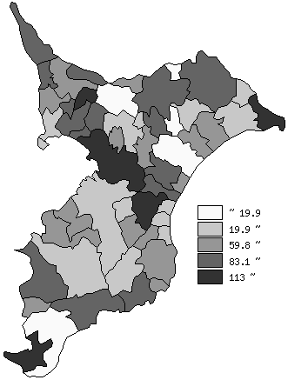
 | 市町村平均の推移
平成26年度 | 73
平成27年度 | 71.1
平成28年度 | 72.2
平成29年度 | 71.2
平成30年度 | 72.3

《備 考》 ・資料出所 総務省「市町村別決算状況調」 ・算出方法 （地方債現在高＋債務負担翌年度以降支出予定額－積立金額）÷歳入総額

